Feuil1
TARIFS ET BON DE COMMANDE TERRE DE BIERES
Tarifs valables du 1 er Janvier au 31 Décembre 2021
Date de commande :

Date de l'évènement :
A retirer à la brasserie *:
Raison Sociale
Nom, Prénom
Téléphone :
E-Mail : |  |  |  | Téléphone : 04 74 68 41 81
Code Postale |  |  |  | Mail : contact@terredebieres.com
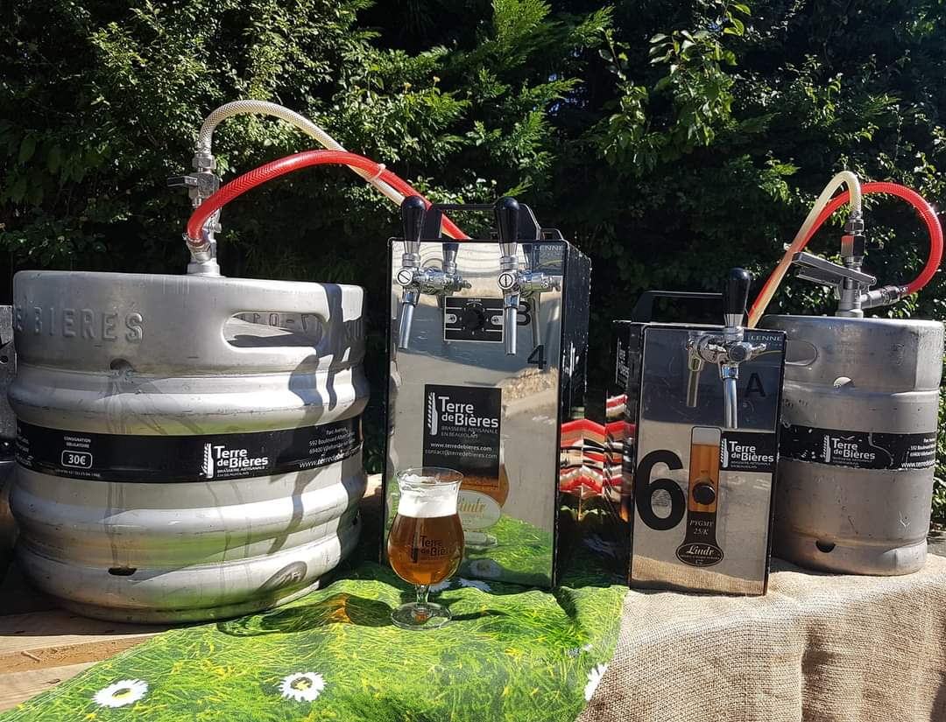
Ville :
Commentaires :

A Livrer *:
Adresse de livraison :
Contact & tél de livraison :
Horaires livraisons (si livraison):
Gobelets :
* A retirer à la brasserie le vendredi de 10 h à 18 h 00 (à l'arrière du batiment)
* Livraison sur demande (payante, uniquement mardi ou jeudi de 9 h à 17 h)

 |  | POUR INFORMATIONS 10 L = 40 VERRES / 20 L = 80 VERRES / 30 L = 120 VERRES
CODE FOURNISSEUR | LIBELLE ARTICLE |  | CONTENANCE EN LITRES | PRIX TTC | COMMANDE (Nbre de fûts) | COMMENTAIRES
BPF1001 | BIÈRE BLONDE |  | 10 | 39.00 €
BPF1002 | BIÈRE BLANCHE |  | 10 | 44.00 €
BPF1003 | BIÈRE ROUSSE |  | 10 | 44.00 €
BPF1004 | BIÈRE AMBRÉE |  | 10 | 44.00 €
BPF1006 | BIÈRE IPA |  | 10 | 49.00 €
BPF1007 | BIERE CALADOISE |  | 10 | 49.00 €
BPF1008 | BIÈRE PRINTEMPS |  | 10 | 49.00 €
BPF1009 | BIÈRE ÉTÉ |  | 10 | 49.00 €
BPF1010 | BIÈRE AUTOMNE |  | 10 | 49.00 €
BPF1011 | BIÈRE HIVER |  | 10 | 49.00 €
BPF1013 | LIMONADE ARTISANALE |  | 10 | 35.00 €
BPF2001 | BIÈRE BLONDE |  | 20 | 70.00 €
BPF2002 | BIÈRE BLANCHE |  | 20 | 77.00 €
BPF2003 | BIÈRE ROUSSE |  | 20 | 77.00 €
BPF2004 | BIÈRE AMBRÉE |  | 20 | 77.00 €
BPF2006 | BIÈRE IPA |  | 20 | 87.00 €
BPF2007 | BIERE CALADOISE |  | 20 | 87.00 €
BPF2008 | BIÈRE PRINTEMPS |  | 20 | 87.00 €
BPF2009 | BIÈRE ÉTÉ |  | 20 | 87.00 €
BPF2010 | BIÈRE AUTOMNE |  | 20 | 87.00 €
BPF2011 | BIÈRE HIVER |  | 20 | 87.00 €
BPF2013 | LIMONADE ARTISANALE |  | 20 | 66.00 €
BPF3001 | BIÈRE BLONDE |  | 30 | 98.00 €
BPF3002 | BIÈRE BLANCHE |  | 30 | 109.00 €
BPF3003 | BIÈRE ROUSSE |  | 30 | 109.00 €
BPF3004 | BIÈRE AMBRÉE |  | 30 | 109.00 €
BPF3006 | BIÈRE IPA |  | 30 | 115.00 €
BPF3007 | BIERE CALADOISE |  | 30 | 115.00 €
BPF3008 | BIÈRE PRINTEMPS |  | 30 | 115.00 €
BPF3009 | BIÈRE ÉTÉ |  | 30 | 115.00 €
BPF3010 | BIÈRE AUTOMNE |  | 30 | 115.00 €
BPF3011 | BIÈRE HIVER |  | 30 | 115.00 €
BPF3013 | LIMONADE ARTISANALE |  | 30 | 89.00 €

 |  |  | PRIX TTC |  | 0.00 €

 |  |  | NOMBRE DE FUTS |  | 0

